目次
ページトップ へ
― 目 次 ―
別表1 | 工事書類簡素化一覧表（土木工事）

メール対応様式 | 工事施工協議簿
 | 材料確認簿
 | 段階確認簿
 | 立会簿
 | 休日・夜間作業届
 | 現場休工届
その他様式 | 市民の声整理表（様式９５） | 札幌市長・事業管理者入力欄
 | 工事工程月報 |  | 令和○年度
 | 工事特性・創意工夫・社会性等に関する実施状況（様式９６、９７） |  | 札幌市長 秋元 克広 | ←各年度で赤字部分の氏名を入力して下さい
 | 共同企業体編成表（様式１０７） | 札幌市交通事業管理者 | 交通局長 梅田 岳
 | 工事施工協議簿（様式８７） | 札幌市水道事業管理者 | 水道局長 村上 文章
 | 掛金収納書提出用台紙【建退共様式01】
 | 収納書提出期限延長申出書【建退共様式02】
 | 建設業退職金共済制度掛金充当実績総括表【建退共様式03】
 | 建退共掛金収納書届に係る申出書（参考：旧建退共様式０２）
 | 請負代金内訳書（様式２-３０）
 | 契約書別紙（様式２）
 | 承諾書（部分使用）（工事様式２-１２）
 | 臨時検査願等（中間技術検査・臨時技術検査）（様式１、様式３）
 | 工事部分検査願（工事様式２-１０）
 | 現場発生品調書
 | 支給材料受領書・精算書
環境保全関連届出様式 | 特定建設作業実施届出書（騒音規制法、振動規制法）
 | 建設作業実施報告書（建設作業にかかる指導の基本方針）
 | 地下掘削工事届（札幌市生活環境の確保に関する条例）
 | 地下水ゆう出量等報告書（札幌市生活環境の確保に関する条例）
 | 工事完成検査及び引渡し確認書（下請検査用参考様式）
その他要領・解説等 | 排対・低騒音型建設機械一覧について
 | 【再生資源利用計画書及び再生資源利用促進計画書参考資料】 特定建設資材とは？

ここに無い様式については、下記のＵＲＬ（札幌市財政局管財部契約管理課ＨＰ）から「札幌市入札情報サービス」のページへ移動し、「工事・設計等・道路維持除雪」「共通ファイルダウンロード」のページから様式を入手することができます。
https://www.city.sapporo.jp/zaisei/keiyaku-kanri/seido/nyusatsujoho/index.html

このほか、札幌市の各種様式・届出のうち、インターネットで配布可能なものを下記の「申請書・届出書ダウンロードサービス」掲載しています。
https://www3.city.sapporo.jp/download/shinsei/index.html

工事施工協議簿
目 次 へ
ページトップ へ
工事施工協議簿（提出・報告・通知・届出・指示※・協議※・承諾※）
工 事 名： |  | ○○橋下部工工事
№ | 発議者 |  | 発 議 年月日 | 回 答 希望日 | 項 目 |  |  |  |  |  |  |  | 協 議 内 容 |  | 請負業者： | ○○ ○○（株） |  | 発 注 者
 | 請負者 | 発注者 |  |  | 提出 | 報告 | 通知 | 届出 | 確認 | ※様式87 |  |  | 資料名 | 内 容 | 請負者氏名 | 処理・回答内容 | 処理・ 回答日 | 監督員名 | 処理・回答内容 | 処理・ 回答日
 |  |  |  |  |  |  |  |  |  | 指示 | 協議 | 承諾

1 | ○ |  | 2019-07-01 | 2019-07-02 |  |  |  | ○ |  |  |  |  | 登録のための確認のお願い | 工事カルテの登録内容を確認願います。 | ○○ ○○ |  |  | ○○ ○○ | 登録内容に相違が無い事を確認し、監督員名、メールアドレスを記載しました。 | 2019-07-02
2 | ○ |  | 2019-07-02 |  | ○ |  |  |  |  |  |  |  | 登録内容確認書 | 工事カルテの登録内容確認書を提出します。 | ○○ ○○ |  |  | ○○ ○○ | 左記について受理します。 | 2019-07-02
3 | ○ |  | 2019-07-20 |  | ○ |  |  |  |  |  |  |  | 施工計画書 施工体制台帳 | 左記の資料を提出します。 本日午後にお届けします。 | ○○ ○○ |  |  | ○○ ○○ | 左記について受理します。 | 2019-07-20
4 | ○ |  | 2019-07-22 |  |  |  |  | ○ |  |  |  |  | アスファルト廃材搬入申込書 | 左記の資料を提出します。 | ○○ ○○ |  |  | ○○ ○○ | 左記について受理します。 | 2019-07-22
5 | ○ |  | 2019-07-30 | 2019-08-05 |  |  |  |  |  |  | ○ |  | 現況調書 協議簿(様式87) | 現地調査の結果、設計図書と相違があるので協議します。 | ○○ ○○ |  |  | ○○ ○○ | 別途8/5までに回答します。 | 2019-07-31
6 |  | ○ | 2019-08-04 |  |  |  | ○ |  |  |  |  |  | 変更図面、協議簿No.5 | ○○工事について、別添内容で設計変更とします。 | ○○ ○○ | 了解しました。 | 2019-08-04 | ○○ ○○
7 | ○ |  | 2019-08-10 |  | ○ |  |  |  |  |  |  |  | 施工計画書(第１回変更) | 左記の資料を提出します。 | ○○ ○○ |  |  | ○○ ○○ | 左記について受理します。 | 2019-08-10
8 | ○ |  | 2019-08-20 |  |  | ○ |  |  |  |  |  |  | 社内検査実施報告 | 項目○○について社内検査を実施しましたので 報告します。 | ○○ ○○ |  |  | ○○ ○○ | 左記について受理します。 | 2019-08-20
9
10
11
12
13
14
15
16
17
18
19
20
21
22
23
24
25
26
27
28
29
30
31
32
33
34
35
36
37
38
39
40
41
42
43
44
45
46
47
48
49
50

材料確認簿
目 次 へ
ページトップ へ
材料確認簿
工 事 名： |  | ○○橋下部工工事
請負業者： |  | ○○ ○○（株） |  |  |  |  | 確 認 者
№ | 発議日 | 材料確認資料 提出者氏名 | 確認内容 |  |  |  | 確認年月日 | 確認方法 | 確認結果 | 確認者
 |  |  | 材料名 | 品質規格 | 単位 | 搬入数量
1 | 2019-07-30 | ○○ ○○ | ○○○ | ○○○○ | ｍ2 | ○○ | 2019-07-31 | 机上 | 左記について、材料確認を実施し確認した。 | ○○ ○○

2 | 2019-09-15 | ○○ ○○ |  |  |  |  | 2019-09-15 | 臨場 | 左記について、材料確認を実施し確認した。 | ○○ ○○

3

※ ① この材料確認簿をもって、材料確認を実施し確認されたものとする。
② 材料確認簿の提出は、札幌市建設工事請負契約約款（工事材料の品質及び検査等）第１３条２、及び土木工事共通仕様書１-２-２-１（品質及び検査）の６によるものとする。
③ 材料確認資料提出者氏名については、現場代理人又は監理（主任）技術者名を記入する。

段階確認簿
目 次 へ
ページトップ へ
段階確認簿
工 事 名： |  | ○○橋下部工工事
請負業者： |  | ○○ ○○（株） |  |  |  |  |  |  | 確 認 者
№ | 発議日 | 報告者氏名 | 確認内容 |  |  | 施工予定時期 年月日 |  |  | 実施方法 | 実施年月日 | 実施結果 | 監督員名
 |  |  | 工 種 | 場所・種別等 | 確認項目
1 | 2019-07-18 | ○○ ○○ | 橋梁下部工 | Ａ１橋台 | 鉄筋組立状況 | 2019-12-23 | ～ | 2019-12-25 | 臨場 | 2019-12-24 | 左記について、段階確認を実施し確認した。 | ○○ ○○
2
3
4
5
6
7
8
9
10
11
12
13
14
15
※ ① この段階確認簿をもって、土木工事共通仕様書の１－１－１－２３により、段階確認を実施し確認されたものとする。 なお、監督員から段階確認の実施の通知については、確認年月日をもって通知とする。
② 請負者は週間施工予定時期等を記入した段階確認簿を前週末までに提出することを原則とする。
③ 報告者氏名については、現場代理人又は監理（主任）技術者名を記入する。

立会簿
目 次 へ
ページトップ へ
立 会 簿
工 事 名： |  | ○○橋下部工工事
請負業者： |  | ○○ ○○（株） |  |  |  |  | 立 会 者
№ | 発議日 | 報告者氏名 | 立会事項 |  |  | 希望年月日 | 立会方法 | 立会年月日 | 立会結果 | 監督員名
 |  |  | 工 種 | 場 所 | 資 料
1
2
3
4
5
6
7
8
9
10
11
12
13
14
15
※ ① この立会簿をもって、土木工事共通仕様書の１－１－１－２３により、立会を実施し確認されたものとする。 なお、監督員から立会の実施の通知については、立会年月日をもって通知とする。
② 報告者氏名については、現場代理人又は監理（主任）技術者名を記入する。

休日・夜間作業届
目 次 へ
ページトップ へ
休日・夜間作業届
工 事 名： |  | ○○地区改良工事
請負業者： |  | ○○ ○○（株） |  |  |  |  | 発 注 者
№ | 発議日 | 報告者氏名 | 作業内容 | 施工予定時期 年月日 |  |  | 確認年月日 | 処理・回答内容 | 監督員名
1 | 2019-06-03 | ○○ ○○ | SP○○～SP○○ 地盤改良工について、工程に遅れが生じているため休日作業を行います。 | 2019-06-10 | ～ | 2019-12-31 | 2019-06-04 | 左記について、受理します。 | ○○ ○○
2
3
4
5
6
7
8
9
10
11
12
13
14
15
※ ① この休日・夜間作業届をもって、土木工事共通仕様書の１－１－１－４２施工時期及び施工時間の変更にある報告がされたものとする。
② 報告者氏名については、現場代理人又は監理（主任）技術者名を記入する。

現場休工届
目 次 へ
ページトップ へ
現場休工届
工 事 名： |  |  | ○○地区改良工事
請 負 業 者： |  |  | ○○ ○○（株） |  |  |  |  |  |  | 発 注 者
安全衛生責任者： |  |  | ○○ ○○
№ | 発議日 | 報告者氏名 | 休工理由 | 休工期間 | 休工中の緊急連絡先 |  |  |  | 休工中の保安体制 （現場状況） | 確認年月日 | 処理・回答内容 | 監督員名 （電 話）
 |  |  |  |  | 職 務 | 氏 名 | 電話番号 | 備 考
1 | 2019-08-05 | ○○ ○○ | 盆休みのため | 2019-08-12 | 現場代理人 | ○○ ○○ | 000-000-0000 | 札幌市内 | ○○警備㈱による午前1回、午後1回の巡視 現場状況：仮舗装の上、交通規制無し | 2019-08-08 | 左記について、受理します。 | ○○ ○○
 |  |  |  |  |  |  | 000-0000-0000
 |  |  |  |  | 監理技術者 | ○○ ○○ | 000-000-0000 | 埼玉県 |  | 監督員等 緊急連絡先 | 主任監督員 | ○○ ○○
 |  |  |  |  |  |  | 000-0000-0000 |  |  |  |  | 000-000-0000
 |  |  |  | 2019-08-17 | 主任技術者 | ○○ ○○ | 000-000-0000 | 千歳市 |  |  | 補助監督員 | ○○ ○○
 |  |  |  |  |  |  | 000-0000-0000 |  |  |  |  | 000-000-0000
 |  |  |  |  |  |  |  |  |  |  | 担当係長 | ○○ ○○
 |  |  |  |  |  |  |  |  |  |  |  | 000-000-0000
2

3

※ ① この現場休工届をもって、報告がされたものとする。
② 報告者氏名については、現場代理人又は監理（主任）技術者名を記入する。

市民の声整理表
目 次 へ
ページトップ へ
（様式 95）
「 市 民 の 声 」 整 理 表
受付番号 | ○○-○ | 受付月日 | 令和ＯＯ年ＯＯ月ＯＯ日 | 令和ＯＯ年ＯＯ月ＯＯ日
受付者
（会社名） | ○○○㈱
（氏 名） | ○○ ○○
受付方法 | 1.来訪 2.電話 3.手紙・文書 4.その他（ ）
工事名
 | ○○○○○○○新設工事

申出人氏名 （団体名） |  | 申出人 (住所・連絡先)

受付件名 | ○○○○○○○について

受付内容

対応月日 | 令和ＯＯ年ＯＯ月ＯＯ日
対応者
（会社名） | ○○○㈱
（氏 名） | ○○ ○○
対応内容

備考欄

１. この様式により難い場合は、この様式に準じた別の様式を使用できる。

工事工程月報
目 次 へ
ページトップ へ
 |  |  |  |  |  |  |  |  |  | 令和ＯＯ年ＯＯ月ＯＯ日 |  |  |  | 令和ＯＯ年ＯＯ月ＯＯ日
 |  |  |  |  |  |  |  |  |  |  |  |  |  |  | 令和○年度
 |  |  |  |  |  |  |  |  |  |  |  |  |  |  | 札幌市長 秋元 克広
 | 札幌市長 秋元 克広 様 |  |  |  |  |  |  |  |  |  |  |  |  | 札幌市交通事業管理者 | 交通局長 梅田 岳
 |  |  |  |  |  |  |  |  |  |  |  |  |  | 札幌市水道事業管理者 | 水道局長 村上 文章
 |  |  |  |  |  | 請負人名

 |  |  |  |  |  | 現場代理人名

 |  | 工事工程月報 |  |  |  |  |  | ( | 6月分 |  |  | )

このことについて、下記のとおり報告します。
工事名 |  |  |  |  |  |  |  | 監督員 氏 名 |  | 工事主任 技術職員

 |  |  |  |  |  |  |  |  |  |  |  | ○○ ○○

工種名又は細目 |  |  |  | 工事出来高 |  |  |  |  | 構成比率 |  | 工 事 出来高 |  | 備考
 |  |  |  | 前月末 累 計 | 当 月 出来高 |  | 当月末 累 計

○○○工 |  |  |  | 20.0% | 30.0% |  | 50.0% |  | 70.0% |  | 35.0%
△△△工 |  |  |  | 10.0% | 10.0% |  | 20.0% |  | 30.0% |  | 6.0%
 |  |  |  |  |  |  | 0.0% |  |  |  | 0.0%
 |  |  |  |  |  |  | 0.0% |  |  |  | 0.0%
 |  |  |  |  |  |  | 0.0% |  |  |  | 0.0%
 |  |  |  |  |  |  | 0.0% |  |  |  | 0.0%
 |  |  |  |  |  |  | 0.0% |  |  |  | 0.0%
 |  |  |  |  |  |  | 0.0% |  |  |  | 0.0%
 |  |  |  |  |  |  | 0.0% |  |  |  | 0.0%
 |  |  |  |  |  |  | 0.0% |  |  |  | 0.0%
 |  |  |  |  |  |  | 0.0% |  |  |  | 0.0%
 |  |  |  |  |  |  | 0.0% |  |  |  | 0.0%
 |  |  |  |  |  |  | 0.0% |  |  |  | 0.0%
 |  |  |  |  |  |  | 0.0% |  |  |  | 0.0%
 |  |  |  |  |  |  | 0.0% |  |  |  | 0.0%
合計 |  |  |  |  |  |  |  |  | 100.0% |  | 41.0% |  | 実際の進捗率
工事工程表の進捗率 |  |  | 40.0% |  |  | 翌月分の進捗率見込 |  |  | 70.0%
特記事項

工事特性・創意工夫・社会性等
目 次 へ
ページトップ へ
参考様式
（様式 96）
工事特性・創意工夫・社会性等に関する実施状況
工 事 名 |  |  | 請 負 者 名
項 目 | 評 価 内 容 | 備 考
□工事特性 工事全体を通して他の類似工事に比べて、特異な施行条件への対応 | □厳しい自然・地盤条件への対応 | ・特殊な地盤条件 ・雨・雪・風・気温の自然条件 ・急峻な地形及び土石流危渓流内 ・動植物等の自然環境保全全配慮 ・その他[理由： ]
 | □都市部等の作業境、社会条件への対応 | ・地盤の変形、近接構造部、地中埋設物への配慮 ・周辺環境条件により、作業条件、工程等への影響配慮 ・周辺住民等への騒音・振動を特に影響配慮 ・作業スペース制約、現道上の交通規制 ・緊急時に対応が特に必要な工事 ・その他[理由： ]
 | □構造物の特殊性への対応 | ・対象構造物の規模が特殊な工事 ・対象構造物の形状が複雑である等による施工条件変化 ・その他[理由： ]
 | □長期工事における安全確保への対応 | ・12ケ月を超える工期で、事故がなく完成した工事（全面 一時中止期間は除く） ※但し、文書注意に至らない事故は除く ・その他[理由： ]
□創意工夫 「工事特性」で評価するほどでない軽微な工夫 | □準備・後片付け
 | □施工関係 | ・施工に伴う機械、器具、工具、装置類 ・二次製品、代替製品の利用 ・施工方法の工夫 ・施工環境の改善 ・仮設計画の工夫 ・施工管理、品質管理の工夫
 | □品質管理 | ・土工、設備、電気の品質向上 ・コンクリートの材料、打設、養生に関する工夫
 | □安全衛生管理 | ・安全施設、仮設備の配慮 ・安全教育、講習会、パトロールの工夫 ・作業環境の改善 ・交通事故防止の工夫
 | □その他
□社会性等 地域社会や住民に対する貢献 | □地域の貢献等 | ・地域の自然環境保全、動植物の保護 ・現場環境の地域への調和 ・地域住民とのコミュニケーション ・ボランティアの実施
参考様式
１．該当する項目の□にレマーク記入。 ２．具体的内容の説明として、写真・ポンチ絵等を説明資料に整理。 ３．この様式により難い場合は、この様式に準じた別の様式を使用できる。
（様式 97）
工事特性・創意工夫・社会性等に関する実施状況（説明資料）
工 事 名 |  |  |  | ／
項 目 |  | 評価内容
提 案 内 容
（説 明）

（添付図）

１.説明資料は簡潔に作成するものとし、必要に応じて別葉とする。 ２.工事特性は、都市部等や厳しい自然条件への対応状況がわかる資料を添付すること。 ３.創意工夫等の説明は、①改善・工夫の内容②効果内容(工費・工期)③施工上の留意点等を具体的 に記載すること。 ４.この様式により難い場合は、この様式に準じた別の様式を使用できる。

共同企業体編成表
目 次 へ

共 同 企 業 体 編 成 表

 |  |  | 共同企業体運営委員会 |  |  |  |  |  |  | 委員長 |  | ○○ ○○ | （ | ○○○㈱ |  |  | ○○○ |  | ）
 |  |  |  |  |  |  |  |  |  | 委 員 |  | ○○ ○○ | （ | ○○○㈱ |  |  | ○○○ |  | ）
 |  |  |  |  |  |  |  |  |  |  |  | ○○ ○○ | （ | ○○○㈱ |  |  | ○○○ |  | ）
 |  |  | 共同企業体工事事務所 |  |  |  |  |  |  |  |  | ○○ ○○ | （ | ○○○㈱ |  |  | ○○○ |  | ）

 |  |  | 所 長 |  | ○○ ○○ | （○○○㈱）

工務長 |  | ○○ ○○ |  |  | （○○○㈱） |  | 事務長 | ○○ ○○ |  |  | （○○○㈱） |  |  | ○○長 | ○○ ○○ |  |  | （○○○㈱）

工務主任（班長）TEL |  |  |  |  |  |  | 事務主任（班長）TEL |  |  |  |  |  |  | ○○主任（班長）TEL
氏名 |  |  | 会社名 |  |  |  | 氏名 |  | 会社名 |  |  |  |  | 氏名 |  | 会社名
○○ ○○ |  |  | ○○○㈱ |  |  |  | ○○ ○○ |  | ○○○㈱ |  |  |  |  | ○○ ○○ |  | ○○○㈱

工務係 |  |  |  |  |  |  | 事務係 |  |  |  |  |  |  | ○○係
氏名 |  |  | 会社名 |  |  |  | 氏名 |  | 会社名 |  |  |  |  | 氏名 |  | 会社名
○○ ○○ |  |  | ○○○㈱ |  |  |  | ○○ ○○ |  | ○○○㈱ |  |  |  |  | ○○ ○○ |  | ○○○㈱

 | 注 | １. |  | 本表は共同企業体の工事施行体制を明示することにより、その指導・監督に役立てるものであり、そのための標準を示したもので、工事内容・施行体制の差異により、本表と異なる様式でもさしつかえない。

 |  | ２. |  | 本表は、施工体制台帳とともに提出し、記載内容に変更があった場合は「変更届」と明記して提出すること。

工事施工協議簿（様式８７）
目 次 へ
ページトップ へ
工 事 施 工 協 議 簿 （第 |  |  |  |  |  |  |  |  |  |  |  |  |  |  |  |  |  |  |  | 回）

発議者 |  |  | □ | 発注者 |  |  | □ | 請負者 |  |  | 発議年月日 |  |  |  | 令和 年 月 日 |  |  |  |  | 回答希望日 |  |  |  | 月 日 |  | 令和 年 月 日
発議事項 |  |  | □ | 指示 |  | □ | 協議 |  | □ | 通知 |  | □ | 承諾 |  | □ | 提出 |  | □ | 報告 |  | □ | 届出 |  | □ | 確認
工事名
（内容）

 |  | 添付図 |  |  |  | 葉、その他添付図書
処 理 ・ 回 答 | 発 注 者 | 上記について |  |  |  |  | □ | 指示 |  | □ | 承諾 |  | □ | 協議 |  | □ | 通知 |  | □ | 受理 |  | □ | その他（ ）
 |  |  |  |  |  |  | □ | 回答予定日を設定します。 |  |  |  |  |  |  |  |  |  |  |  |  |  |  |  |  |  | 令和 年 月 日
 |  |  |  |  |  |  |  | 回答予定日 |  |  |  |  | 令和 年 月 日
 |  | 【回答】

 |  |  |  | 添付図 |  |  |  | 葉、その他添付図書
 |  | 【中間】 |  |  | 処理・回答日： |  |  |  | 令和 年 月 日 |  |  |  |  |  | 【最終】 |  |  | 処理・回答日： |  |  |  | 令和 年 月 日
 |  |  | 設計変更の対象と |  |  |  |  |  |  |  | □ | しない。
 |  |  |  |  |  |  |  |  |  |  | □ | する。（※変更内容は事前着手可）詳細は別途指示する。
 |  |  |  |  |  |  |  |  |  |  | □ | する。（※変更内容は事前着手不可）詳細は別途指示する。
 |  |  | 請負代金額の概算変更額 |  |  |  |  |  |  |  |  |  |  |  |  | 円（参考値）
 |  |  | 工事の全部または |  |  |  |  |  |  |  | □ | しない。
 |  |  | 一部の施工を一時中止 |  |  |  |  |  |  |  | □ | する。詳細及び設計変更については別途協議する。
 | 請 負 者 | 上記について |  |  |  |  | □ | 了解 |  | □ | 協議 |  | □ | 提出 |  | □ | 報告 |  | □ | 届出 |  | □ | その他（ ）
 |  |  |  |  |  |  | □ | 回答予定日を設定します。
 |  |  |  |  |  |  |  | 回答予定日 |  |  |  |  | 令和 年 月 日
 |  | 【回答】

 |  |  |  | 添付図 |  |  |  | 葉、その他添付図書
 |  | 【中間】 |  |  | 処理・回答日： |  |  |  | 令和 年 月 日 |  |  |  |  |  | 【最終】 |  |  | 処理・回答日： |  |  |  | 令和 年 月 日

 |  | 課長 |  |  | 係長 |  |  | 工事監督員 |  |  |  |  |  |  |  |  |  |  | 現場代理人 |  |  | 監理技術者 |  |  | 主任技術者
確認欄 | 中間時 |  |  |  |  |  |  |  |  |  |  |  |  |  |  |  | 確認欄 | 中間時
 |  |  |  |  |  |  |  |  |  |  |  |  |  |  |  |  |  |  |  |  |  |  |  |  |  |  | z

 | 最終時 |  |  |  |  |  |  |  |  |  |  |  |  |  |  |  |  | 最終時

掛金収納書提出用台紙【建退共様式01】
目 次 へ
ページトップ へ
 |  |  |  |  |  |  |  |  |  |  |  |  |  |  | 令和○年度
発注者 |  |  | 札幌市長 秋 元 克 広 |  |  |  |  | 様 |  |  |  |  |  |  | 札幌市長 秋元 克広
工事番号 |  |  | ００（ ○ ）第 ００００ － ０ 号
工事名

 |  |  |  |  |  |  |  |  |  | 総工事費 |  |  | 円

 |  |  |  | 受注者（元請）

 |  |  |  | 住 所

 |  |  |  | 名 称

 |  |  |  | 共済契約者番号

 |  |  |  | 共済証紙購入金額 |  |  |  |  |  |  |  |  | 円

 |  | 掛金収納書提出用台紙

 |  |  |  |  |  |  |  |  |  |  |  |  |  | (掛金収納書は台紙に貼り付ける)
当該工事における共済証紙購入の考え方 (該当する□に✓をして下さい)

 |  | １．発注者の指示のとおり

 |  | ２．対象労働者数と当該労働者の就労日数を的確に把握している場合
 |  |  |  | 就労予定延人数 |  |  | 販売価格
 |  |  |  |  | 人日 | × |  |  | 円 | ＝ |  | 円

 |  | ３．対象労働者数と当該労働者の就労日数の把握が困難な場合
 |  |  |  | 総工事費 |  |  | 購入率 |  | ※加入率
 |  |  |  |  | 円 | × |  | × |  | ％ | ＝ | 円

 |  |  |  |  |  |  | 1,000 |  | 70 | ％
 |  |  |  | ※対象工事における労働者の建退共加入率
 |  | ４．その他
 |  |  | 購入額の根拠を記入

備考
 | この様式により難いときは、この様式に準じた別の様式を使用することができる。

収納書提出期限延長申出書【建退共様式02】
目 次 へ
ページトップ へ

収納書提出期限延長申出書

 | 私は、発注者用掛金収納書（証紙・電子）の提出期限の延長が必要となりましたので、下記により、その理由と（共済証紙・退職金ポイント）購入予定時期を明示し、申し出ます。

 |  |  | 令和 年 月 日 |  |  | 令和 年 月 日

 |  |  |  | （住 所）

 |  |  |  | （氏名又は名称）

 | 0 |  |  |  |  |  | 令和○年度
 |  |  |  |  | 様 |  | 札幌市長 秋元 克広

 |  | 記

 | １ | 発注者用掛金収納書（証紙・電子）提出期限延長の理由

 | ２ | （共済証紙・退職金ポイント）購入予定時期

建設業退職金共済制度掛金充当実績総括表【建退共様式03】
目 次 へ
ページトップ へ
建設業退職金共済制度掛金充当実績総括表

 |  |  |  |  |  |  |  |  |  | 令和 年 月 日 |  | 令和 年 月 日

発注者 |  |  |  |  |  |  |  |  |  |  |  | 令和○年度
 |  |  |  |  |  | 様 |  |  |  |  |  | 札幌市長 秋元 克広

 |  |  |  |  |  |  | 受注者
 |  |  |  |  |  |  |  | 住所

 |  |  |  |  |  |  |  | 名称
 | 共済契約者番号
 |  |  | 51-00000

 | 工事番号
 |  |  | 00（ ○ ）第 0000 － 0 号
 | 工事名

 | 工事期間
 |  |  | 令和 年 月 日 |  |  | ～ | 令和 年 月 日

 | 上記工事に係る建設業退職金共済制度の掛金充当実績について、以下のとおり報告します。

 | （１）工事全体

 |  |  | 労働者延べ就労日数 |  |  |  |  |  |  |  | 人日

 |  |  | 本工事に従事した事業者数（元請を含む） |  |  |  |  |  |  |  | 者

 |  |  | 本工事に従事した労働者数 |  |  |  |  |  |  |  | 人

 | （２）建退共対象労働者

 |  |  | 建退共対象労働者延べ就労日数（掛金充当日数） |  |  |  |  |  |  |  | 人日

 |  |  | 採用した方式
 |  |  |  |  | 電子申請方式 |  |  |  | 証紙貼付方式

 |  |  | ・ | 事業者数（元請を含む） |  |  |  |  |  |  | 者

 |  |  | ・ | 対象労働者数 |  |  |  |  |  |  | 人

 | 備考

 |  | この様式により難いときは、この様式に準じた別の様式を使用することができる。

建退共掛金収納書届に係る申出書
目 次 へ
ページトップ へ
 | 建退共様式02

建設業退職金共済掛金収納書届に係る申出書

 |  |  |  |  |  |  |  |  | 令和 年 月 日 | 令和 年 月 日
 |  |  |  |  |  |  |  |  |  |  | 令和○年度
 |  |  |  |  |  |  |  |  |  |  | 札幌市長 秋元 克広
 | 札幌市長 ○○ ○○ |  |  |  |  | 様

 |  |  |  | 請負者 | （住 所）

 |  |  |  |  | （氏名又は名称）

 | 私は、下記工事について、下記の理由により、掛金収納書を提出できない（しない）ので申し出ます。

 |  | 記

 |  | 契 約 番 号 |  |  | 00（○）第0000-0号

 |  | 工 事 名

 |  | 契約締結日 |  |  | 令和 年 月 日

 |  | 工 期 |  |  | 令和 年 月 日 |  | ～ | 令和 年 月 日

 |  | 掛金収納書を提出できない（しない）理由（✓をつけて下さい。重複可）

 |  |  | 在庫保有証紙を充当したため
 |  |  | 中小企業退職金共済制度に加入しているため
 |  |  | その他の退職金制度に加入しているため
 |  |  | 自社で退職金を積み立てているため
 |  |  | 退職金制度を導入していないため
 |  |  | その他（ ）

 | この様式により難い場合は、この様式に準じた別の様式を用いることができる。

契約書別紙（様式２）
目 次 へ
ページトップ へ
「特定建設資材とは」へ
 |  |  |  |  |  | 様式２

（ 別 紙 ）

１． | 解体工事に要する費用
 | （直接工事費、但し解体に伴う仮設費及び運搬費は含まない）
 |  | 円 （税抜き）

２． | 再資源化に要する費用
 | （直接工事費、処分費、運搬費等）
 |  | 円 （税抜き）

３． | 分別解体の方法
 | 内訳 |  | 分別解体の方法
 |  |  | □人力 | □機械 | □人力・機械併用
 |  |  | □人力 | □機械 | □人力・機械併用
 |  |  | □人力 | □機械 | □人力・機械併用

４． | 再資源化をする施設の名称及び所在地

 | 特記仕様書に明記されている施設とする。

・1.及び2.の「 」には「の増額」又は「の減額」と記入する。当初及び変更なしの場合は何も記入しない。
・3.は当初及び変更した場合のみ記入する。

請負代金内訳書
目 次 へ
ページトップ へ
（ 様 式 ２－３０ ）

請 負 代 金 内 訳 書

 |  |  |  |  |  |  |  | 令和 年 月 日 |  |  |  |  |  | 令和 年 月 日
 | 札幌市長 秋元 克広 様 |  |  |  |  |  |  |  |  |  |  |  |  | 令和○年度
 |  |  |  |  |  |  |  |  |  |  |  |  |  | 札幌市長 秋元 克広
 |  |  |  | 請負人 | 住所 |  |  |  |  |  |  |  | 札幌市交通事業管理者 | 交通局長 梅田 岳
 |  |  |  |  |  |  |  |  |  |  |  |  | 札幌市水道事業管理者 | 水道局長 村上 文章
 |  |  |  |  | 氏名

 | 工事番号 | 00（○）第0000-0号
 | 工 事 名
 | 工 期 | 着手 | 令和 年 月 日 |  |  |  | しゅん功 |  | 令和 年 月 日

設 計 総 括 表
工事区分・工種・種別 |  |  |  |  | 単 位 | 数 量 | 単 価 |  | 金 額 |  | 備 考
 |  |  |  |  |  |  |  |  |  | 円
 |  |  |  |  |  |  |  |  |  | 円
 |  |  |  |  |  |  |  |  |  | 円
 |  |  |  |  |  |  |  |  |  | 円
 |  |  |  |  |  |  |  |  |  | 円
 |  |  |  |  |  |  |  |  |  | 円
 |  |  |  |  |  |  |  |  |  | 円
 |  |  |  |  |  |  |  |  |  | 円
 |  |  |  |  |  |  |  |  |  | 円
 |  |  |  |  |  |  |  |  |  | 円
 |  |  |  |  |  |  |  |  |  | 円
 |  |  |  |  |  |  |  |  |  | 円
 |  |  |  |  |  |  |  |  |  | 円
 |  |  |  |  |  |  |  |  |  | 円
 |  |  |  |  |  |  |  |  |  | 円
 |  |  |  |  |  |  |  |  |  | 円
 |  |  |  |  |  |  |  |  |  | 円
 |  |  |  |  |  |  |  |  |  | 円
 |  |  |  |  |  |  |  |  |  | 円
 |  |  |  |  |  |  |  |  |  | 円
 |  |  |  |  |  |  |  |  |  | 円
 |  |  |  |  |  |  |  |  |  | 円
（工事価格のうち、現場労働者に関する健康保険、厚生年金保険及び雇用保険の法定の事業主負担額
 |  |  |  |  |  |  |  |  |  |  |  | 円）
・提出部数 ２部
・提 出 先 監督員

承諾書(部分使用)
目 次 へ
ページトップ へ
工事様式2-12

承 諾 書

 |  |  |  |  | 令和ＯＯ年ＯＯ月ＯＯ日 | 令和ＯＯ年ＯＯ月ＯＯ日
 |  |  |  |  |  |  | 令和○年度
 | 札幌市長 秋元 克広 様 |  |  |  |  | 0 | 札幌市長 秋元 克広 | 財政局管財部契約管理課工事契約係
 |  |  |  |  |  | 札幌市交通事業管理者 | 交通局長 梅田 岳 | 交通局事業管理部総務課契約係
 |  |  |  | （住所） |  | 札幌市水道事業管理者 | 水道局長 村上 文章 | 水道局総務部総務課契約係
 |  |  | 請負人
 |  |  |  | （氏名）

令和00年00月00日付●●●第0000号により通知を受けた下記工事の部分使用について承諾し、その証として本書を提出します。 |  |  |  |  |  |  | 令和00年00月00日付●●●第0000号により通知を受けた下記工事の部分使用について承諾し、その証として本書を提出します。

記

１ 工事番号 |  | 00（○）第0000-0号

２ 工 事 名 |  | ○○○○事業 ○○○○○○○○○○○新設工事

・ 提出部数 ３部
・ 提 出 先 財政局管財部契約管理課工事契約係
・ 提出期限 指定期間内

臨時検査願等
目 次 へ
ページトップ へ

（ 様 式 １ ）

中 間 技 術 検 査 願 |  |  |  |  |  | 中 間 技 術 検 査 願 | （ 様 式 １ ）
 |  |  |  |  |  | 臨 時 技 術 検 査 願 | 臨時技術検査願 | 臨技検（ 様 式 ３ ）

 |  |  |  |  | 令和ＯＯ年ＯＯ月ＯＯ日 | 令和ＯＯ年ＯＯ月ＯＯ日
 |  |  |  |  |  |  | 令和○年度
 | 0 |  |  |  |  |  | 札幌市長 秋元 克広
 | 札幌市長 秋元 克広 様 |  |  |  |  | 札幌市交通事業管理者 | 交通局長 梅田 岳
 |  |  |  |  |  | 札幌市水道事業管理者 | 水道局長 村上 文章

 |  |  |  | （住所）
 |  |  | 請負人
 |  |  |  | （氏名）

 |  | 下記工事について、中間技術検査を実施していただきたくお願いします。
 |  |  |  |  |  |  | 下記工事について、中間技術検査を実施していただきたくお願いします。
 |  |  |  |  |  |  | 下記工事について、通知のありました臨時技術検査を実施していただきたくお願いします。
...

部分検査願
目 次 へ
ページトップ へ

工事様式2-10

工 事 部 分 検 査 願

 |  | 令和ＯＯ年ＯＯ月ＯＯ日
...
 | 0
 | 札幌市長 秋元 克広 様
...

現場発生品調書
目 次 へ
ページトップ へ

 |  |  | 令和 年 月 日 | 令和 年 月 日

 | 様

 |  | （請負者名）
 |  | 現場代理人

現 場 発 生 品 調 書
...

支給材料受領書・精算書
目 次 へ
ページトップ へ

 |  |  | 令和 年 月 日 | 令和 年 月 日

 | 様

 |  | 受領者（請 負 者）氏名
 |  | 立会者（監督職員）氏名

支 給 材 料 受 領 書
...

特定建設作業実施届出書
目次へ
ページトップへ
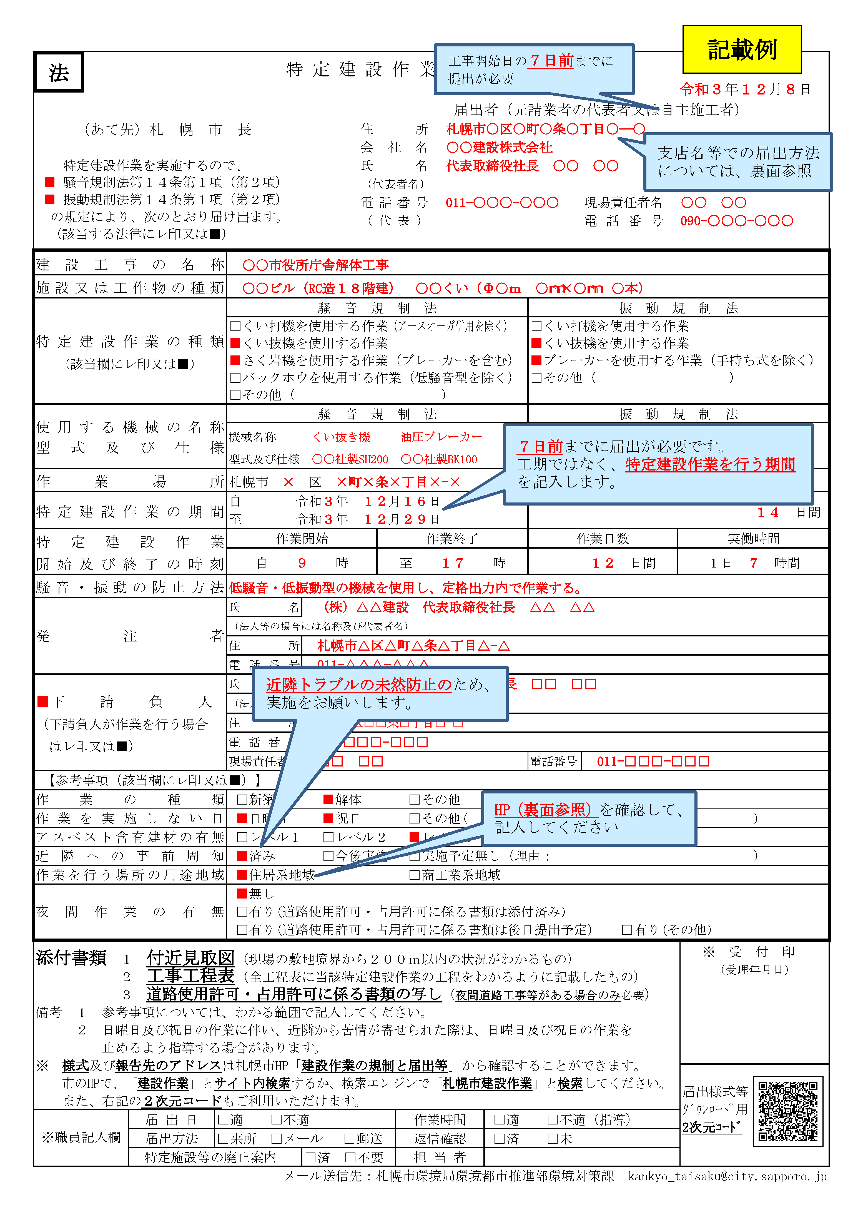
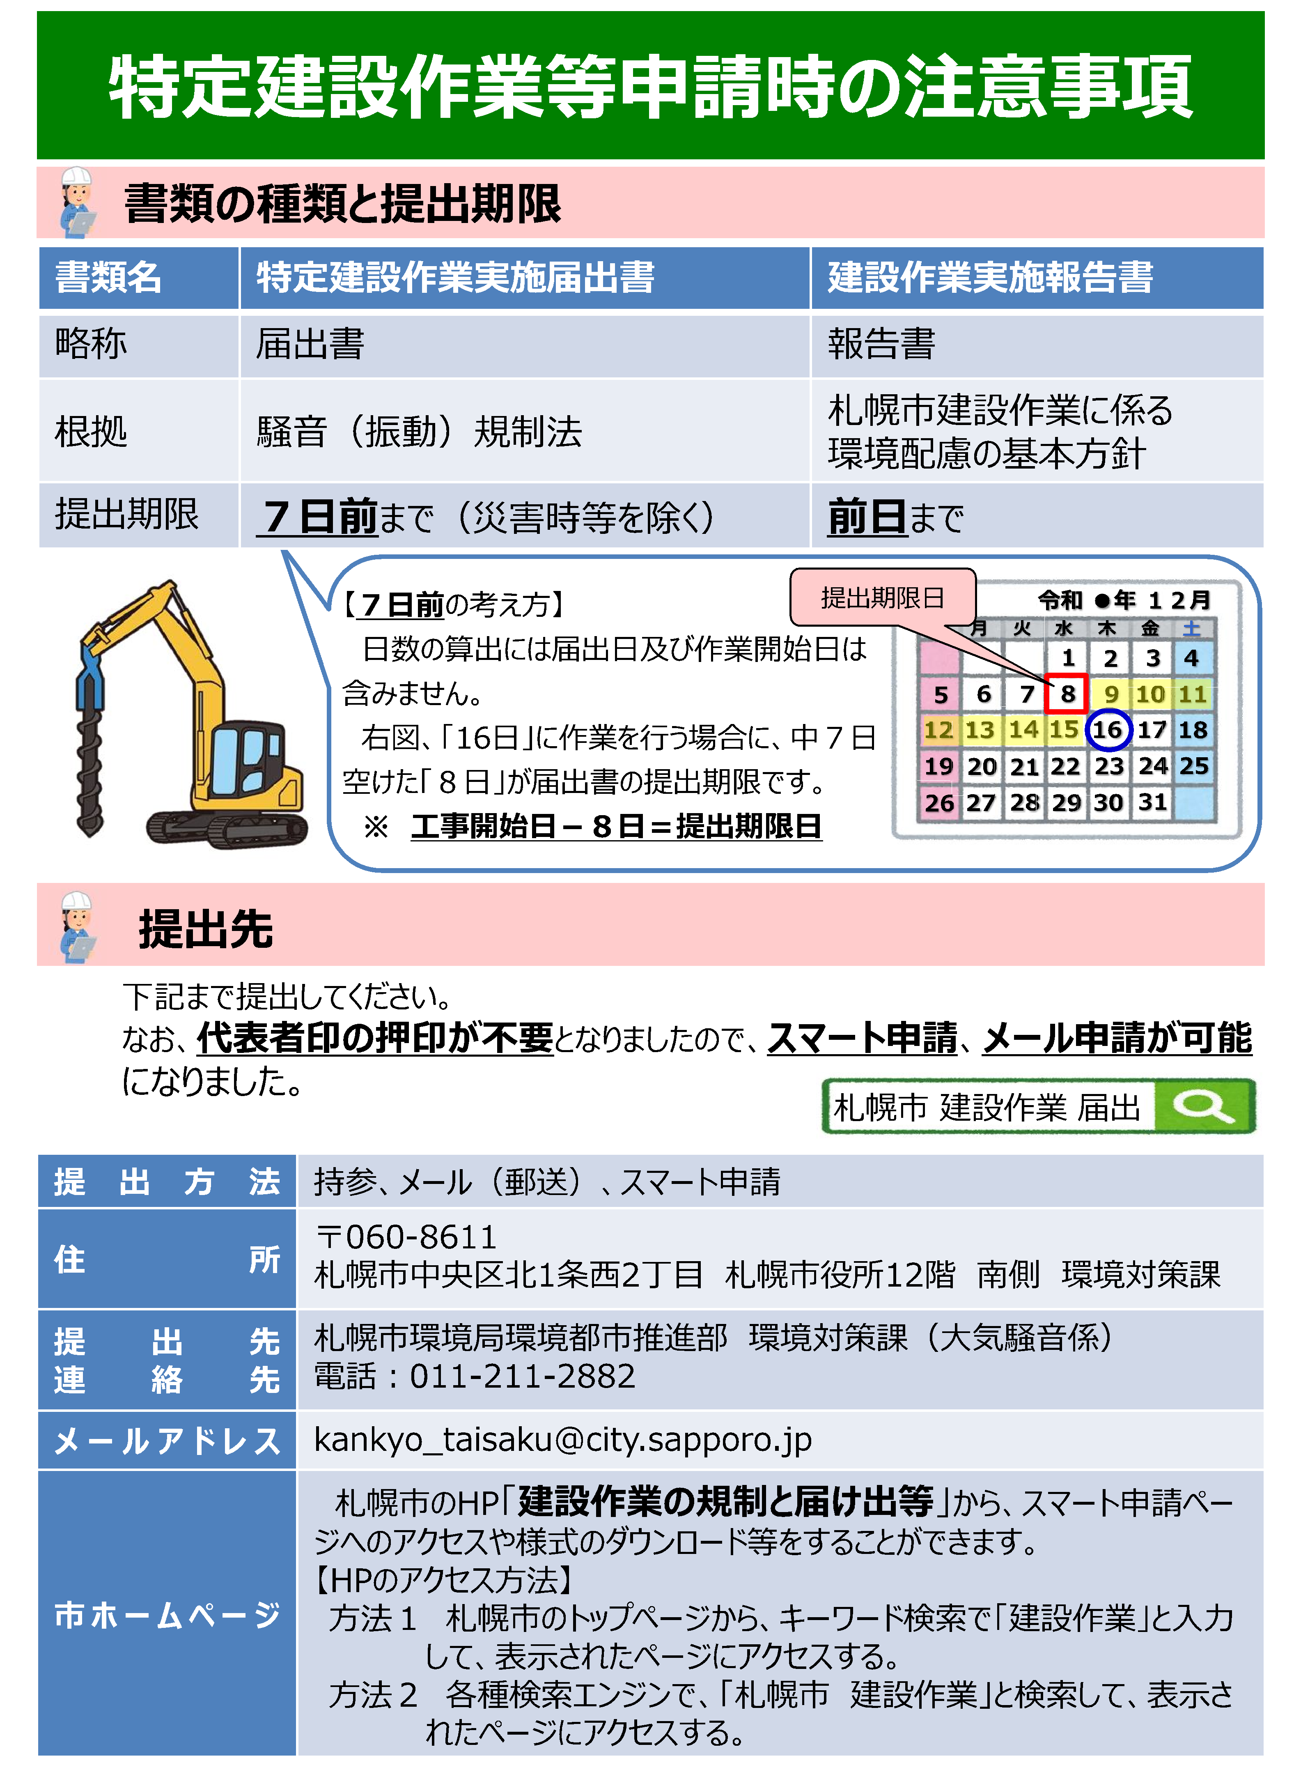
 |  |  |  |  |  |  |  |  | 届出が必要な作業等⇒ （札幌市ホームページ） | https://www.city.sapporo.jp/kankyo/souon/kisei/kensetsu.html#hyou1
法 |  | 特 定 建 設 作 業 実 施 届 出 書

 |  |  |  |  | 年 | 月 |  | 日
 |  |  | 届出者（元請業者の代表者又は自主施工者）
 | （あて先）札幌市長 |  | 住所
 |  |  | 会社名
 | 特定建設作業を実施するので、 |  | 氏名
□ | 騒音規制法第14条第1項（第2項） |  | （代表者名)
□ | 振動規制法第14条第1項（第2項） |  | 電話番号 | 現場責任者氏名
の規定により、次の通り届け出ます。 |  |  | （代表） | 電話番号
...
 |  |  |  |  |  |  | 日間
...
 |  |  |  |  |  |  | 時間
...
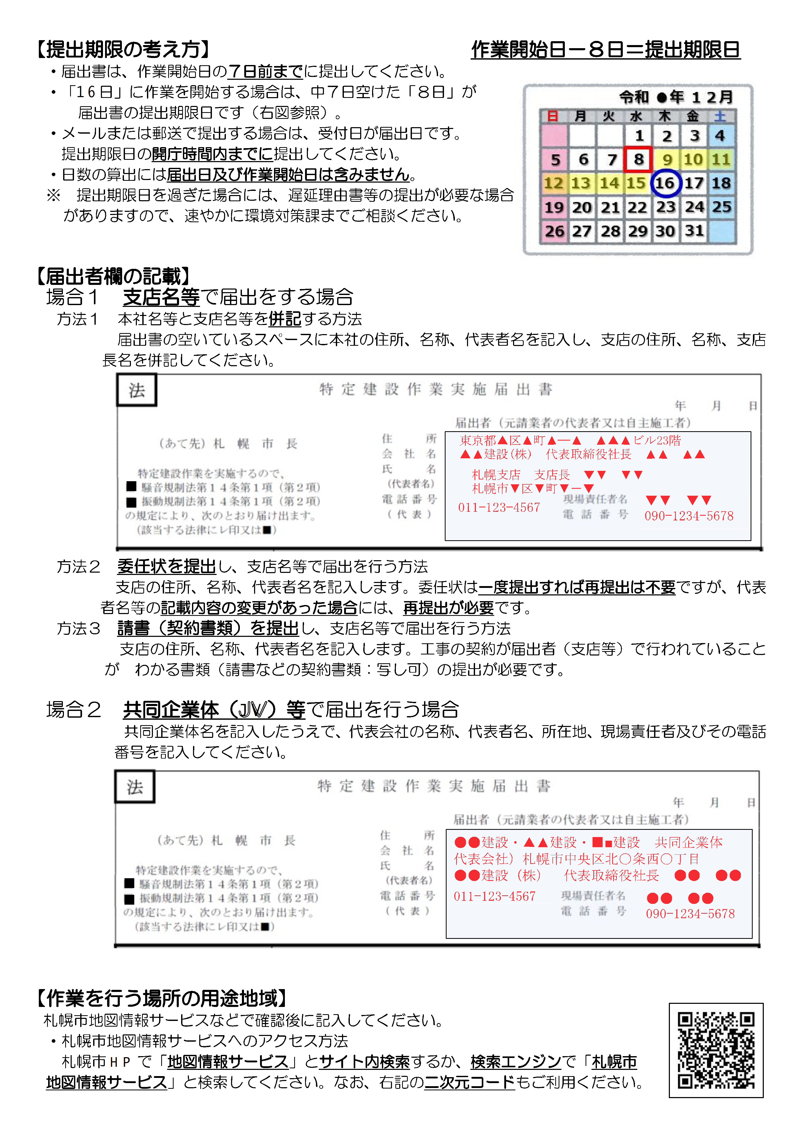
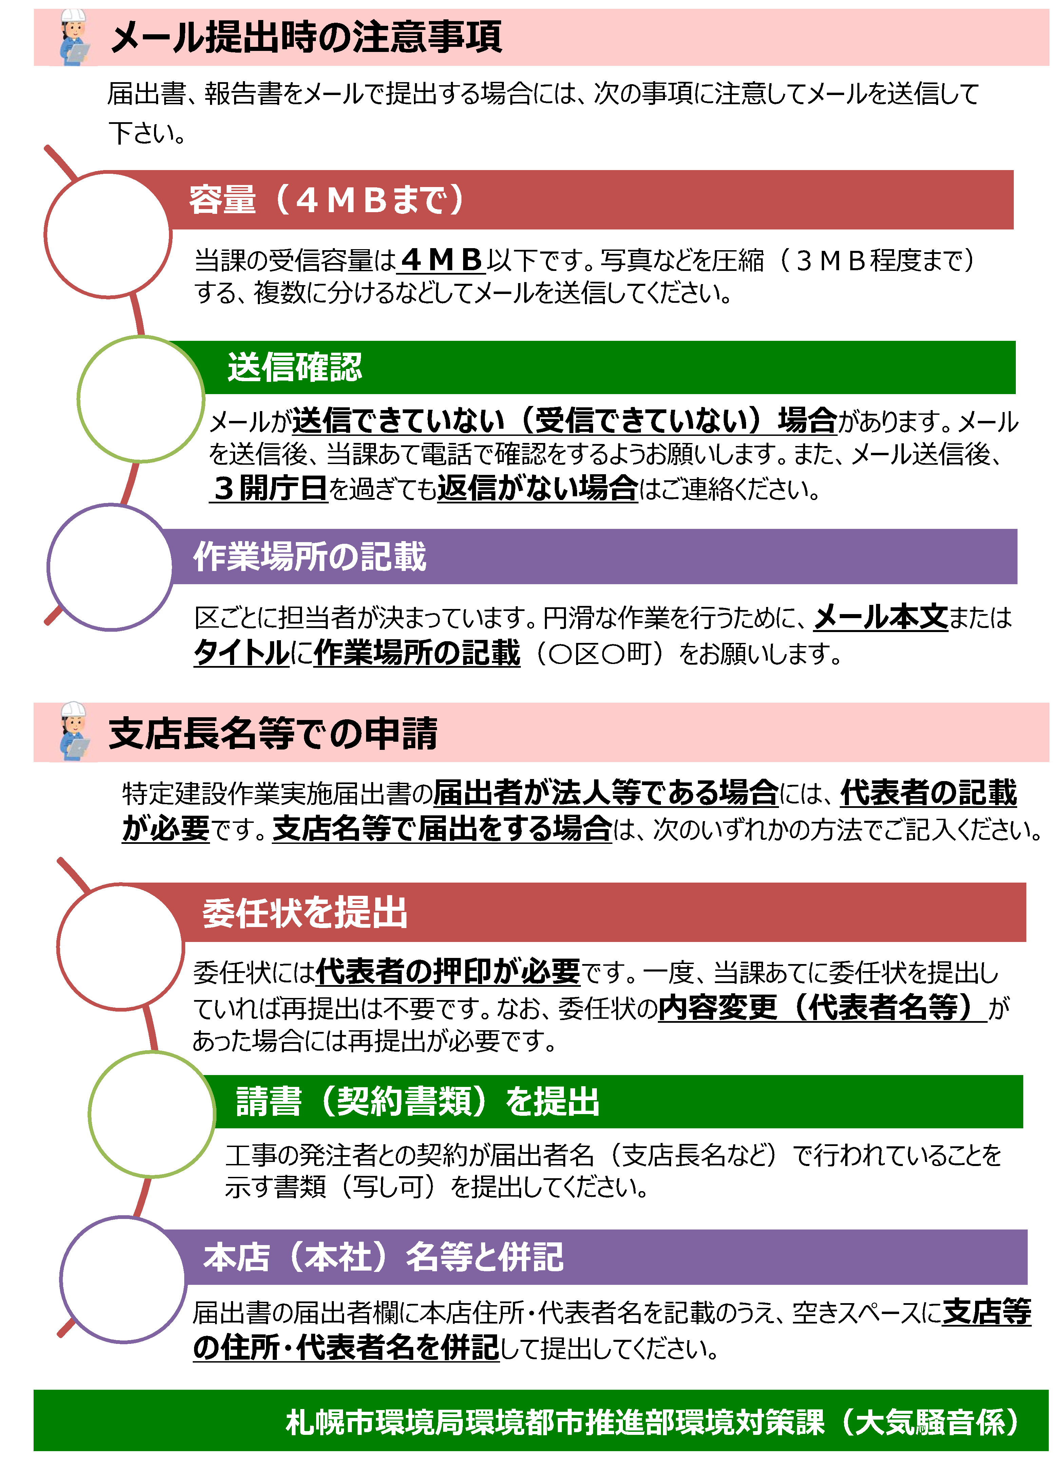
...

建設作業実施報告書
目次へ
ページトップへ
方針 |  | 建 設 作 業 実 施 報 告 書
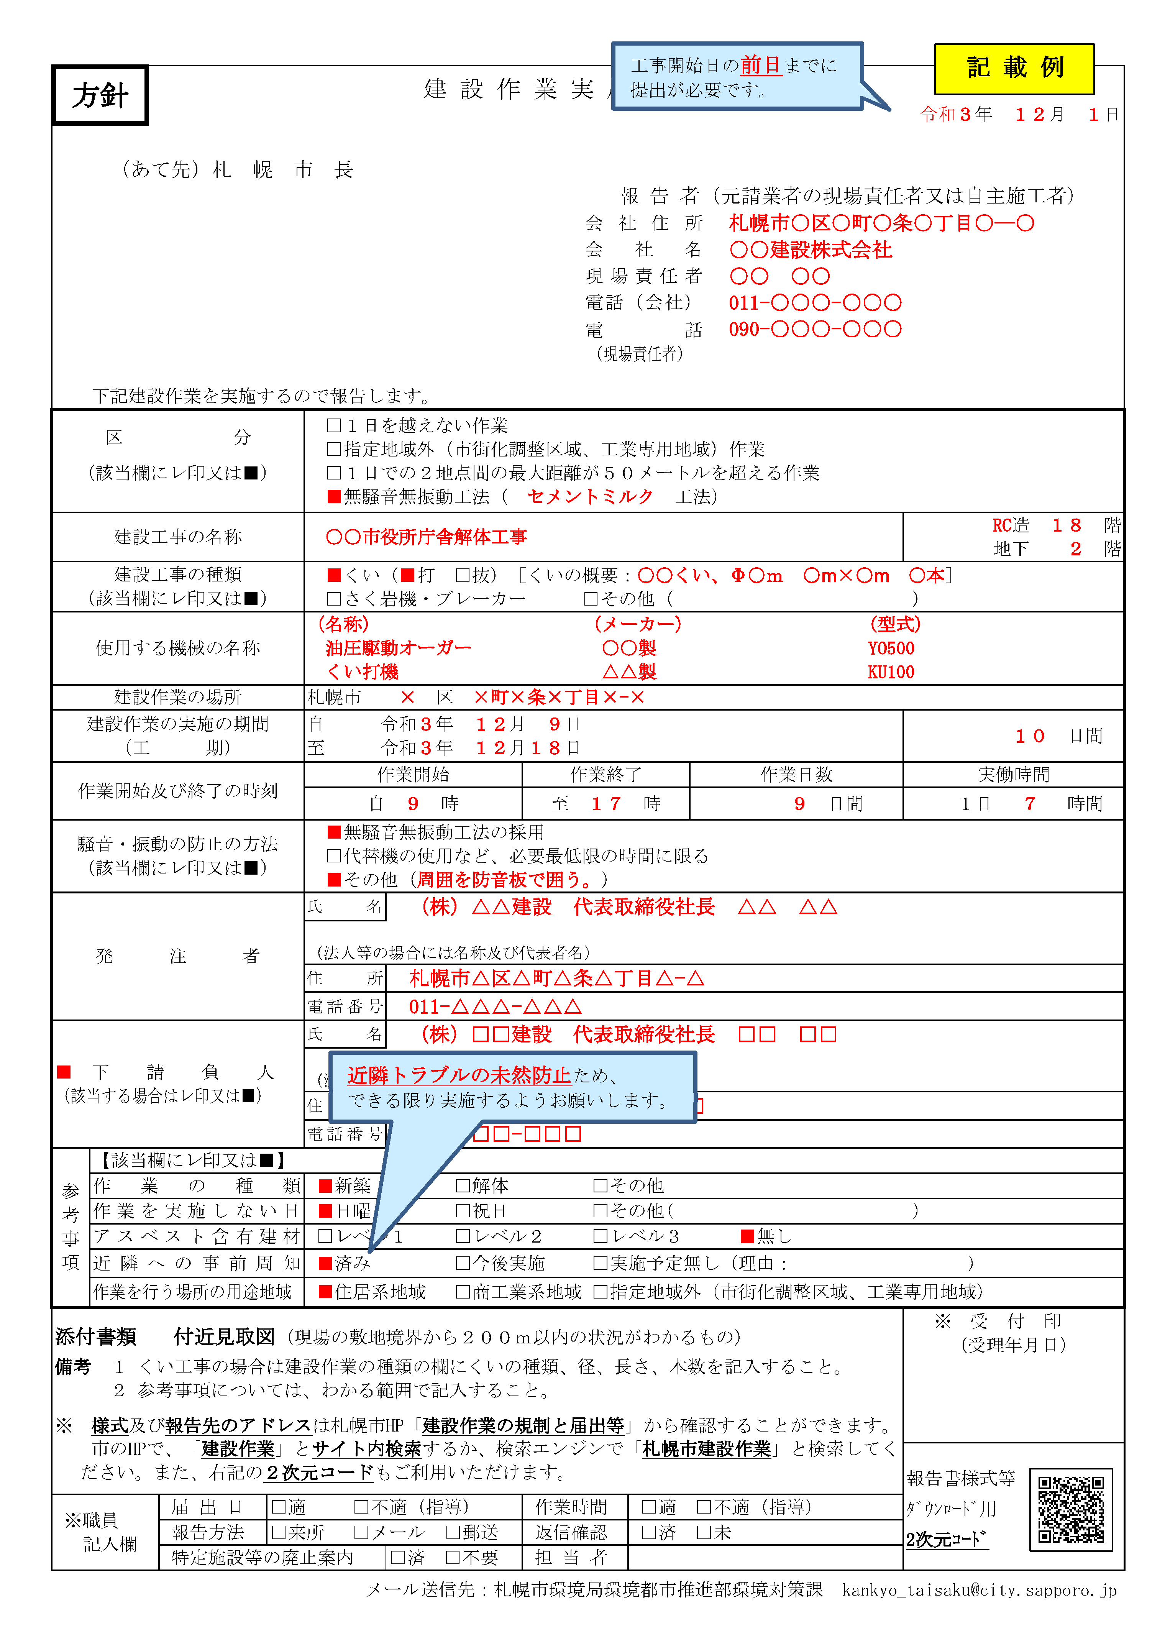
 |  |  |  | 年 | 月 |  |  | 日
 |  |  | 報 告 者（元請業者の現場責任者又は自主施工者）
 | （あて先）札幌市長 |  | 会社住所
 |  |  | 会社名
 |  |  | 現場責任者
 |  |  | 電話（会社）
 |  |  | 電話（現場責任者）
 | 下記建設作業を実施するので報告します。
...
 |  |  |  |  |  |  | 工法）
 |  |  |  |  |  | 造 階
...
 |  |  |  |  |  |  | 】
 |  |  |  |  |  |  | ）
...
 |  |  |  |  |  |  | 日間
...
 |  |  |  |  |  |  | 時間
...
 |  |  |  |  |  |  | ）
...
 |  |  |  |  |  |  | ）
...
 |  |  |  |  |  |  | ）
...

地下掘削工事届
目 次 へ
ページトップ へ
様式２６
地下掘削工事届
 |  |  |  | 令和ＯＯ年ＯＯ月ＯＯ日 | 令和ＯＯ年ＯＯ月ＯＯ日

（あて先）札 幌 市 長 | （あて先）札 幌 市 長 |  |  |  | （あて先）札 幌 市 長
 |  |  |  |  | 札幌市長 秋元 克広 様

届出者 |  | 住 所 | 〒000-0000 |  | ○札幌市生活環境の確保に関する条例
 |  |  |  |  | 第２款 地下掘削工事に関する措置等 （地下水のゆう出を伴う掘削工事に関する措置） 第117条 事業者は、地下水のゆう出を伴う掘削工事を行うときは、当該工事が周辺の地盤及び地下水位に影響を及ぼさないように、必要な措置を講ずるよう努めなければならない。 （地下掘削工事の届出） 第118条 規則で定める地下掘削工事（以下「地下掘削工事」という。）を施工しようとする者は、規則で定めるところにより、次の事項を市長に届け出なければならない。 (１) 氏名又は名称及び住所並びに法人にあっては、その代表者の氏名 (２) 地下掘削工事の場所 (３) 掘削する面積及び掘削する深さ (４) 地下掘削工事の方法 (５) その他規則で定める事項 ２ 前項の規定による届出には、地下掘削工事の場所を示す図面その他規則で定める書類を添付しなければならない。 （地下水ゆう出量等の報告） 第119条 前条第１項の規定による届出をした者は、規則で定めるところにより、地下水のゆう出量その他の規則で定める事項を市長に報告しなければならない。 （地下掘削工事に係る指導） 第120条 市長は、地下掘削工事が行われることにより、その周辺の地盤又は地下水位に大きな影響が出ると予想されるときは、その影響ができるだけ小さくなるよう、当該地下掘削工事を施工する者に対し、地下掘削工事の方法について必要な指導を行うことができる。
 |  | 氏 名

 |  | （法人にあっては名称及び代表者の氏名）
...

地下水ゆう出量等報告書
目 次 へ
ページトップ へ
様式２７
地下水ゆう出量等報告書
 |  |  |  | 令和ＯＯ年ＯＯ月ＯＯ日 | 令和ＯＯ年ＯＯ月ＯＯ日
 |  |  |  |  | 令和ＯＯ年ＯＯ月分
 | （あて先）札 幌 市 長 |  |  |  | （あて先）札 幌 市 長
 |  |  |  |  | 札幌市長 秋元 克広 様

報告者 |  | 住 所 | 〒000-0000 |  | ○札幌市生活環境の確保に関する条例
 |  |  |  |  | 第２款 地下掘削工事に関する措置等 （地下水のゆう出を伴う掘削工事に関する措置） 第117条 事業者は、地下水のゆう出を伴う掘削工事を行うときは、当該工事が周辺の地盤及び地下水位に影響を及ぼさないように、必要な措置を講ずるよう努めなければならない。 （地下掘削工事の届出） 第118条 規則で定める地下掘削工事（以下「地下掘削工事」という。）を施工しようとする者は、規則で定めるところにより、次の事項を市長に届け出なければならない。 (１) 氏名又は名称及び住所並びに法人にあっては、その代表者の氏名 (２) 地下掘削工事の場所 (３) 掘削する面積及び掘削する深さ (４) 地下掘削工事の方法 (５) その他規則で定める事項 ２ 前項の規定による届出には、地下掘削工事の場所を示す図面その他規則で定める書類を添付しなければならない。 （地下水ゆう出量等の報告） 第119条 前条第１項の規定による届出をした者は、規則で定めるところにより、地下水のゆう出量その他の規則で定める事項を市長に報告しなければならない。 （地下掘削工事に係る指導） 第120条 市長は、地下掘削工事が行われることにより、その周辺の地盤又は地下水位に大きな影響が出ると予想されるときは、その影響ができるだけ小さくなるよう、当該地下掘削工事を施工する者に対し、地下掘削工事の方法について必要な指導を行うことができる。
 |  | 氏 名

 |  | （法人にあっては名称及び代表者の氏名）
...

工事完成検査及び引渡確認書（参考様式）
目 次 へ
ページトップ へ
注意：下請負人からの「工事完成の通知」や「引渡しの申出」などについては、建設業法(第24条の4)でも特に書面での取り交わしを求めておらず、口頭でも足りるということですが、後日の紛争防止のため、このように書面で行った方が望ましいでしょう。
なお、この様式は工事完成通知から工事目的物の引渡しまでを書面で取り交わし、かつ１枚で行う場合の参考様式です。
もちろん各段階で書類を作成しても良いでしょう。
また、営業所の帳簿に記載が必要な事項として、施工体制台帳(契約書類を含む)にも記載の無い下記の事項があり、書面を取り交わしていれば、明確となります。
①建設工事の完成を確認するための検査を完了した年月日
②当該建設工事の目的物の引渡しをした年月日
③工事現場の所在地
工事完成検査及び引渡し確認書（参考様式）

 | 工事完成通知兼完成検査依頼書
 |  |  |  |  |  | 令和ＯＯ年ＯＯ月ＯＯ日 |  |  | 令和ＯＯ年ＯＯ月ＯＯ日

 |  |  | 様

 |  |  |  | 請負者 |  |  | ㊞

 |  | 下記の工事について、完成いたしましたので完成検査をお願いします。

 |  |  |  |  |  |  |  | 建設業法 （検査及び引渡し） 第二十四条の四 元請負人は、下請負人からその請け負つた建設工事が完成した旨の通知を受けたときは、当該通知を受けた日から二十日以内で、かつ、できる限り短い期間内に、その完成を確認するための検査を完了しなければならない。 ２ 元請負人は、前項の検査によつて建設工事の完成を確認した後、下請負人が申し出たときは、直ちに、当該建設工事の目的物の引渡しを受けなければならない。ただし、下請契約において定められた工事完成の時期から二十日を経過した日以前の一定の日に引渡しを受ける旨の特約がされている場合には、この限りでない。

 |  |  |  | 札幌市○○区○○○○条○○丁目
 |  |  |  | ～○○○○条○○丁目
...
 |  |  |  | 令和OO年OO月OO日 | ～ | 令和OO年OO月OO日 |  |  | 令和OO年OO月OO日
 |  |  |  | 令和OO年OO月OO日
 |  |  |  | 令和OO年OO月OO日
...

排対・低騒音機械一覧
目 次 へ
ページトップ へ

 | 排対・低騒音型建設機械一覧について

施工計画書に記載する指定機械は、土木工事共通仕様書 1-1-1-36環境対策による。 また、指定機械を一覧表で確認できる場合、施工計画書にパンフレット・車検証等の証明書類を添付することは不要である。

排出ガス対策型機械（一般工事）
機 種 |  | 備 考
...

特定建設資材とは
目 次 へ
ページトップ へ
「契約書別紙（様式２）」へ

 |  | 特定建設資材とは？

建設リサイクル法は、分別解体や再資源化が規定されていますが、全ての建設資材について分別解体や再資源化を義務付けているわけではありません。分別解体や再資源化の対象となるのは、

１． ２． | 再資源化をすることによって資源を有効に利用する事ができ、廃棄物の減量に大きく貢献できるもので あること 再資源化の技術が普及していて、再資源化をする際に経済面での成約が著しくないもの

という２つの理由から決められています。 そして、この基準をクリアした建設資材を特定建設資材として定めており、特定建設資材として指定されているものは、コンクリート、コンクリートおよび鉄からなる建設資材、木材、アスファルト・コンクリートなどです。

・ ・ ・ ・ | コンクリートは、無筋コンクリートや鉄筋コンクリートなどのことをいい、ＡＬＣ版、スレート、モルタル等、骨材が含まれていない建設資材は、特定建設資材のコンクリートには該当しません。 コンクリートおよび鉄からなる建設資材とは、コンクリートと鉄筋などから成るプレキャスト鉄筋コンクリート版などの二次製品をいい、鉄筋・鉄蓋など鉄単独の資材は含みません。 木材は、土木建築に関する工事に使用される木材をいいます。木材であれば全てが該当するというわけではなく、建設発生木材のうち、工事によって伐採される樹木は特定建設資材廃棄物には該当しません。 また、CCA処理木材を廃棄の際は確認・分別の上、焼却又は埋立を適正に行う必要があるため、下記のCCA処理木材分別の手引き※を参照してください。 アスファルト・コンクリートは、「骨材」「アスファルト」「フィラー」「安定剤」などから成る材料の事をいいます。
...

